Лист1
Командный зачет Кубка СЛСО
№ п/п | Коллектив | ННГАСУ | ПИМУ | ННГУ | Сумма | Место
1 | ННГАСУ | 140 | 133 | 139 | 412 | 1
2 | НГИЭУ | 131 | 125 | 137 | 393 | 2
3 | НИУ РАНХиГС | 119 | 112 | 117 | 348 | 3
4 | ПИМУ | 98 | 123 | 119 | 340 | 4
5 | ННГУ им. Лобачевского | 35 | 63 | 94 | 192 | 5
6 | НГТУ им. Алексеева | 37 | 40 | 33 | 110 | 6

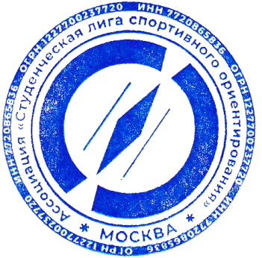

 | Главный судья |  |  | Повышев И.А. | (ССВК)

 | Главный секретарь |  |  | Коржук А.Д. | (СС2К)

